Sheet1
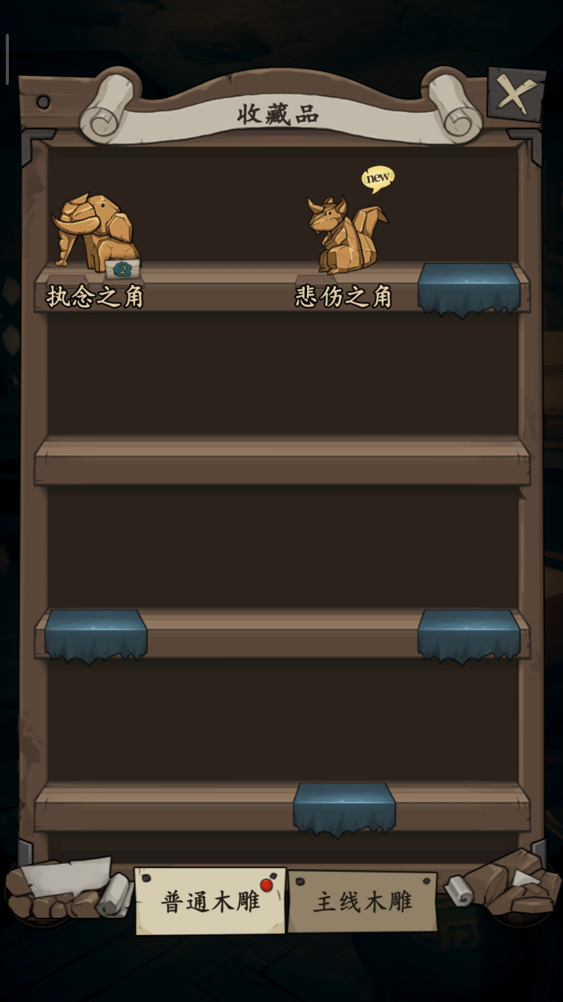
游戏主题
 | 中元节
故事核心
 | 孝道

玩家操作单位
 | 阴阳鱼
 |  | 荷灯伴生的两条鱼，负责接引灵魂去往所思之处
 | 荷灯
 |  | 由生者制作，可以承载灵魂前往人间




游戏玩法
 | 1.竞速

 | 2.策略护送

复活机制
 | 灵魂有血量，血量为0。此次护送失败。得到回忆碎片（支线剧情）（故事收集系统，如下图）
 | 护送失败后，重新开始护送另一个灵魂。
 | 成功完成护送后，走主线流程。

玩法2
参考游戏：《带你回家》
https://mp.weixin.qq.com/s?src=11&timestamp=1577002674&ver=2049&signature=4dbOB-h3QEApFdbO*WGoYSjMxlS47MmC7YsTtc*CLD7VIk89oznx4H3dU7iBFYtCkZweZT0JhRf2LM-eJyBi89rBeIfDAhDb6FaBstmLimX9yOHvKMboqDtPcdM-Zc0Q&new=1

玩家能力
 | 阴鱼 | 操控游戏内白色单位
 | 阳鱼 | 操控游戏内黑色单位
 | 莲花灯 | 剪影玩法，灯光照射形成的阴影能作为道路。如图2所示

游戏流程
 | 中元节，人们放荷灯来表达对逝者的思念，玩家操控阴阳鱼引导被思念之魂重回人间见亲人。在这个过程中玩家需要利用阴阳鱼和荷灯的能力引导亡魂走在正确的道路上。

游戏类型
 | 策略

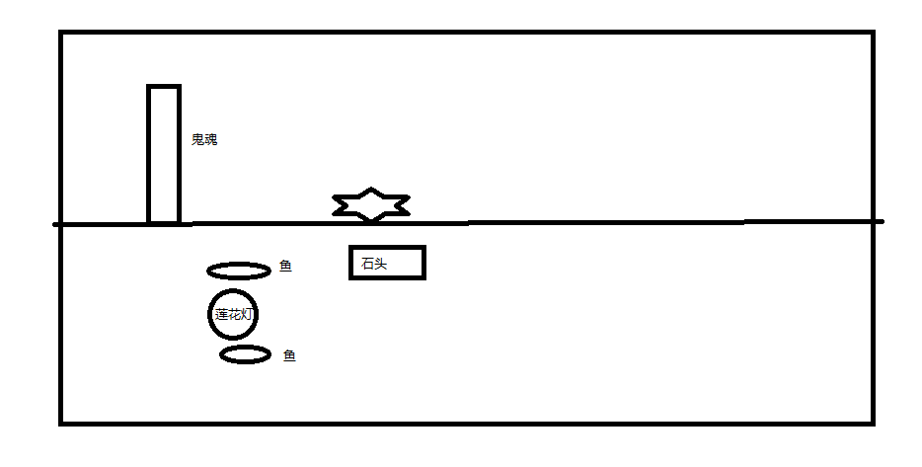
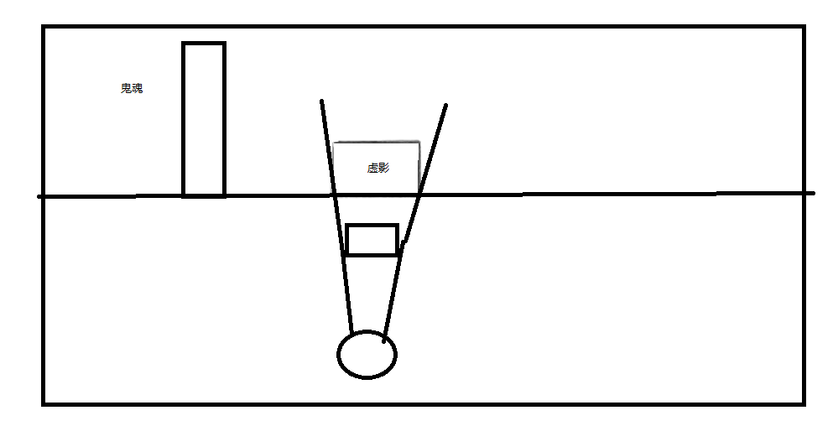

 |  |  | 图1 | 图2

